RESPUESTA DE ORDENES 2025
 | INSTITUTO DE FINANCIAMIENTO, PROMOCIÓN Y DESARROLLO DE IBAGUÉ - INFIBAGUÉ - |  |  |  |  |  |  | CÓDIGO: FOR-SI-010
 |  |  |  |  |  |  |  | FECHA VIGENCIA: 2019/04/30
 | FICHA TÉCNICA DE INDICADORES POR PROCESO |  |  |  |  |  |  | VERSIÓN: 01
DESCRIPCIÓN DEL INDICADOR
Proceso: | OPERACIÓN DE ESQUEMAS EMPRESARIALES |  |  |  |  |  |  | Tipo de Indicador | EFICIENCIA
Nombre del indicador | OPORTUNIDAD DE RESPUESTA ORDENES DE SERVICIOS DE ALUMBRADO PÚBLICO |  |  |  |  |  |  | Tablero de Control | SI

Objetivo del indicador | Medir la respuesta de las ordenes de servicio que se le brinda a los clientes. |  |  |  |  | Pertinencia | Realizar seguimiento a las ordenes de servicios aellegados a la Institución.
Unidad de medida | % |  |  |  |  | Definición de variables de la Fórmula | No. Ordenes de Servicios Atendidos: Es el número de requerimientos ejecutados No. de Ordenes de Servicios Recibidos : Es el numero de requerimientos que solicitan los ciudadanos.
Fórmula para su Cálculo | N. DE ORDENES DE SERVICIOS ATENDIDAS __________________________________________ N. DE ORDENES DE SERVICIOS RECIBIDAS * 100 |  |  |  |  | Aspectos metodológicos | Se reciben requerimientos de los ciudadanos, a tráves de los diferentes medios existentes en la Institución como: teléfono, celular, oficio, Whatsapp, Red social y personalizados, luego estos se pasan al software de PQR y se continua el proceso hasta la respuesta al cliente.
Fuente de los datos | Software IAS SOLUTION |  |  |  |  | Periodicidad / Fechas de medición | Mensual
Responsable de generar el indicador | Lideres Grupo Alumbrado Público |  |  |  |  | Responsable del seguimiento del indicador | Dirección Operativa
Línea de base | 70 |  | Meta |  | 85 | Rangos de evaluación | BUENO | REGULAR | MALO
 |  |  |  |  |  |  | 65> 85 | 45% - 64% | < o = 44%

 | INSTITUTO DE FINANCIAMIENTO, PROMOCIÓN Y DESARROLLO DE IBAGUÉ - INFIBAGUÉ - |  |  |  |  |  |  | CÓDIGO: FOR-SI-010
 |  |  |  |  |  |  |  | FECHA VIGENCIA: 2018/06/12
 | FICHA TÉCNICA DE INDICADORES POR PROCESO |  |  |  |  |  |  | VERSIÓN: 01
SEGUIMIENTO AL INDICADOR
Periodo de Medición | Meta | Medición del indicador | % de Cumplim. | Análisis del Resultado |  | Acciones de mejoramiento requeridas |  | Responsable | Fecha Limite
I MES | 85% | 96% | 112.94% | Durante el mes de enero se recibio un total de 429 requerimientos, distribuidos asi: *PQR RECIBIDOS EN ALUMBRADO PUBLICO : (429) es el total de requerimientos recibidos, dando respuesta oportuna a 413 con un porcentaje del 96%. |  | En el mes de enero se cumplio la meta del indicador por los siguientes factores: ACCIONES ENCAMINADAS A MEJORAR EL SERVICIO: 1). Se esta realizando el proceso de depuración de todas la peticiones, quejas y reclamos para descargar, ejecutar y finalizar el proceso de petición de sodio que ya fueron modernizados a tecnologia LED. 2).Se realizara de manera mensual la depuración de estos PQR con el representativo proceso de cambio de luminarias a tecnologia LED en donde se permita evidenciar que ya no existe el requerimiento y que se subsano con el cambio de luminaria. 3)Se realizan reuniones mensuales de seguimiento a las peticiones, quejas y reclamos. |  | Lider Grupo de Alumbrado Público | enero/2025
II MES | 85% | 96% | 112.94% | Durante el mes febrero se recibio un total de 436 requerimientos, distribuidos asi: *PQR RECIBIDOS EN ALUMBRADO PUBLICO : (436) es el total de requerimientos recibidos, dando respuesta oportuna a 417 con un porcentaje del 96%. |  | En el mes de febrero se cumplio la meta del indicador por los siguientes factores: ACCIONES ENCAMINADAS A MEJORAR EL SERVICIO: 1). Se esta realizando el proceso de depuración de todas la peticiones, quejas y reclamos para descargar, ejecutar y finalizar el proceso de petición de sodio que ya fueron modernizados a tecnologia LED. 2).Se realizara de manera mensual la depuración de estos PQR con el representativo proceso de cambio de luminarias a tecnologia LED en donde se permita evidenciar que ya no existe el requerimiento y que se subsano con el cambio de luminaria. 3)Se realizan reuniones mensuales de seguimiento a las peticiones, quejas y reclamos. |  | Lider Grupo de Alumbrado Público | febrero/2025
III MES | 85% | 93% | 109.41% | Durante el mes marzo se recibio un total de 442 requerimientos, distribuidos asi: *PQR RECIBIDOS EN ALUMBRADO PUBLICO : (442) es el total de requerimientos recibidos, dando respuesta oportuna a 410 con un porcentaje del 63%. |  | En el mes de marzo se cumplio la meta del indicador por los siguientes factores: ACCIONES ENCAMINADAS A MEJORAR EL SERVICIO: 1). Se esta realizando el proceso de depuración de todas la peticiones, quejas y reclamos para descargar, ejecutar y finalizar el proceso de petición de sodio que ya fueron modernizados a tecnologia LED. 2).Se realizara de manera mensual la depuración de estos PQR con el representativo proceso de cambio de luminarias a tecnologia LED en donde se permita evidenciar que ya no existe el requerimiento y que se subsano con el cambio de luminaria. 3)Se realizan reuniones mensuales de seguimiento a las peticiones, quejas y reclamos. |  | Lider Grupo de Alumbrado Público | marzo/2025
IV MES | 85% | 95% | 111.76% | Durante el mes abril se recibio un total de 418 requerimientos, distribuidos asi: *PQR RECIBIDOS EN ALUMBRADO PUBLICO : (418) es el total de requerimientos recibidos, dando respuesta oportuna a 396 con un porcentaje del 95%. |  | En el mes de abril se cumplio la meta del indicador por los siguientes factores: ACCIONES ENCAMINADAS A MEJORAR EL SERVICIO: 1). Se esta realizando el proceso de depuración de todas la peticiones, quejas y reclamos para descargar, ejecutar y finalizar el proceso de petición de sodio que ya fueron modernizados a tecnologia LED. 2).Se realizara de manera mensual la depuración de estos PQR con el representativo proceso de cambio de luminarias a tecnologia LED en donde se permita evidenciar que ya no existe el requerimiento y que se subsano con el cambio de luminaria. 3)Se realizan reuniones mensuales de seguimiento a las peticiones, quejas y reclamos. |  | Lider Grupo de Alumbrado Público | Abril/2025
V MES | 85% | 93% | 109.41% | Durante el mes mayo se recibio un total de 496 requerimientos, distribuidos asi: *PQR RECIBIDOS EN ALUMBRADO PUBLICO : (496) es el total de requerimientos recibidos, dando respuesta oportuna a 461 con un porcentaje del 93%. |  | En el mes de mayo se cumplio la meta del indicador por los siguientes factores: ACCIONES ENCAMINADAS A MEJORAR EL SERVICIO: 1). Se esta realizando el proceso de depuración de todas la peticiones, quejas y reclamos para descargar, ejecutar y finalizar el proceso de petición de sodio que ya fueron modernizados a tecnologia LED. 2).Se realizara de manera mensual la depuración de estos PQR con el representativo proceso de cambio de luminarias a tecnologia LED en donde se permita evidenciar que ya no existe el requerimiento y que se subsano con el cambio de luminaria. 3)Se realizan reuniones mensuales de seguimiento a las peticiones, quejas y reclamos. |  | Lider Grupo de Alumbrado Público | mayo/2025
VI MES | 85% | 90% | 105.88% | Durante el mes junio se recibio un total de 314 requerimientos, distribuidos asi: *PQR RECIBIDOS EN ALUMBRADO PUBLICO : (314) es el total de requerimientos recibidos, dando respuesta oportuna a 283 con un porcentaje del 90%. |  | En el mes de junio cumplio la meta del indicador por los siguientes factores: ACCIONES ENCAMINADAS A MEJORAR EL SERVICIO: 1). Se esta realizando el proceso de depuración de todas la peticiones, quejas y reclamos para descargar, ejecutar y finalizar el proceso de petición de sodio que ya fueron modernizados a tecnologia LED. 2).Se realizara de manera mensual la depuración de estos PQR con el representativo proceso de cambio de luminarias a tecnologia LED en donde se permita evidenciar que ya no existe el requerimiento y que se subsano con el cambio de luminaria. 3)Se realizan reuniones mensuales de seguimiento a las peticiones, quejas y reclamos. |  | Lider Grupo de Alumbrado Público | junio/2025
VII MES | 85% | 98% | 115.29% | Durante el mes julio se recibio un total de 404 requerimientos, distribuidos asi: *PQR RECIBIDOS EN ALUMBRADO PUBLICO : (404) es el total de requerimientos recibidos, dando respuesta oportuna a 397 con un porcentaje del 98%. |  | En el mes de julio se cumplio la meta del indicador por los siguientes factores: ACCIONES ENCAMINADAS A MEJORAR EL SERVICIO: 1). Se esta realizando el proceso de depuración de todas la peticiones, quejas y reclamos para descargar, ejecutar y finalizar el proceso de petición de sodio que ya fueron modernizados a tecnologia LED. 2).Se realizara de manera mensual la depuración de estos PQR con el representativo proceso de cambio de luminarias a tecnologia LED en donde se permita evidenciar que ya no existe el requerimiento y que se subsano con el cambio de luminaria. 3)Se realizan reuniones mensuales de seguimiento a las peticiones, quejas y reclamos. |  | Lider Grupo de Alumbrado Público | julio/2025
VIII MES | 85% | 98% | 115.29% | Durante el mes julio se recibio un total de 404 requerimientos, distribuidos asi: *PQR RECIBIDOS EN ALUMBRADO PUBLICO : (404) es el total de requerimientos recibidos, dando respuesta oportuna a 396 con un porcentaje del 98%. |  | En el mes de agosto se cumplio la meta del indicador por los siguientes factores: ACCIONES ENCAMINADAS A MEJORAR EL SERVICIO: 1). Se esta realizando el proceso de depuración de todas la peticiones, quejas y reclamos para descargar, ejecutar y finalizar el proceso de petición de sodio que ya fueron modernizados a tecnologia LED. 2).Se realizara de manera mensual la depuración de estos PQR con el representativo proceso de cambio de luminarias a tecnologia LED en donde se permita evidenciar que ya no existe el requerimiento y que se subsano con el cambio de luminaria. 3)Se realizan reuniones mensuales de seguimiento a las peticiones, quejas y reclamos. |  | Lider Grupo de Alumbrado Público | agosto/2025
IX MES | 85% | 96% | 112.94% | Durante el mes julio se recibio un total de 445 requerimientos, distribuidos asi: *PQR RECIBIDOS EN ALUMBRADO PUBLICO : (445) es el total de requerimientos recibidos, dando respuesta oportuna a 427 con un porcentaje del 96%. |  | En el mes de septiembre se cumplio la meta del indicador por los siguientes factores: ACCIONES ENCAMINADAS A MEJORAR EL SERVICIO: 1). Se esta realizando el proceso de depuración de todas la peticiones, quejas y reclamos para descargar, ejecutar y finalizar el proceso de petición de sodio que ya fueron modernizados a tecnologia LED. 2).Se realizara de manera mensual la depuración de estos PQR con el representativo proceso de cambio de luminarias a tecnologia LED en donde se permita evidenciar que ya no existe el requerimiento y que se subsano con el cambio de luminaria. 3)Se realizan reuniones mensuales de seguimiento a las peticiones, quejas y reclamos. 4)Se creo un cargo en la planta temporal de un tecnico operativo de alumbrado público para apoyar las visitas tecnicas y respuestas a requerimientos de la comunidad. |  | Lider Grupo de Alumbrado Público | septiembre/2025
X MES | 85% | 90% | 105.88% | Durante el mes julio se recibio un total de 537 requerimientos, distribuidos asi: *PQR RECIBIDOS EN ALUMBRADO PUBLICO : (537) es el total de requerimientos recibidos, dando respuesta oportuna a 348 con un porcentaje del 90%. |  | En el mes de octubre se cumplio la meta del indicador por los siguientes factores: ACCIONES ENCAMINADAS A MEJORAR EL SERVICIO: 1). Se esta realizando el proceso de depuración de todas la peticiones, quejas y reclamos para descargar, ejecutar y finalizar el proceso de petición de sodio que ya fueron modernizados a tecnologia LED. 2).Se realizara de manera mensual la depuración de estos PQR con el representativo proceso de cambio de luminarias a tecnologia LED en donde se permita evidenciar que ya no existe el requerimiento y que se subsano con el cambio de luminaria. 3)Se realizan reuniones mensuales de seguimiento a las peticiones, quejas y reclamos.4)Se creo un cargo en la planta temporal de un tecnico operativo de alumbrado público para apoyar las visitas tecnicas y respuestas a requerimientos de la comunidad. |  | Lider Grupo de Alumbrado Público | octubre/2025
XI MES | 85% | 78% | 91.76% | Durante el mes julio se recibio un total de 434 requerimientos, distribuidos asi: *PQR RECIBIDOS EN ALUMBRADO PUBLICO : (434) es el total de requerimientos recibidos, dando respuesta oportuna a 342 con un porcentaje del 78%. |  | En el mes de noviembre se cumplio la meta del indicador por los siguientes factores: ACCIONES ENCAMINADAS A MEJORAR EL SERVICIO: 1). Se esta realizando el proceso de depuración de todas la peticiones, quejas y reclamos para descargar, ejecutar y finalizar el proceso de petición de sodio que ya fueron modernizados a tecnologia LED. 2).Se realizara de manera mensual la depuración de estos PQR con el representativo proceso de cambio de luminarias a tecnologia LED en donde se permita evidenciar que ya no existe el requerimiento y que se subsano con el cambio de luminaria. 3)Se realizan reuniones mensuales de seguimiento a las peticiones, quejas y reclamos. 4)Se creo un cargo en la planta temporal de un tecnico operativo de alumbrado público para apoyar las visitas tecnicas y respuestas a requerimientos de la comunidad. |  | Lider Grupo de Alumbrado Público | noviembre/2025
XII MES | 85% | 83% | 97.65% | Durante el mes julio se recibio un total de 319 requerimientos, distribuidos asi: *PQR RECIBIDOS EN ALUMBRADO PUBLICO : (319) es el total de requerimientos recibidos, dando respuesta oportuna a 264 con un porcentaje del 83%. |  | En el mes de dicimbre se cumplio la meta del indicador por los siguientes factores: ACCIONES ENCAMINADAS A MEJORAR EL SERVICIO: 1). Se esta realizando el proceso de depuración de todas la peticiones, quejas y reclamos para descargar, ejecutar y finalizar el proceso de petición de sodio que ya fueron modernizados a tecnologia LED. 2).Se realizara de manera mensual la depuración de estos PQR con el representativo proceso de cambio de luminarias a tecnologia LED en donde se permita evidenciar que ya no existe el requerimiento y que se subsano con el cambio de luminaria. 3)Se realizan reuniones mensuales de seguimiento a las peticiones, quejas y reclamos. 4)Se creo un cargo en la planta temporal de un tecnico operativo de alumbrado público para apoyar las visitas tecnicas y respuestas a requerimientos de la comunidad. |  | Lider Grupo de Alumbrado Público | diciembre/2025
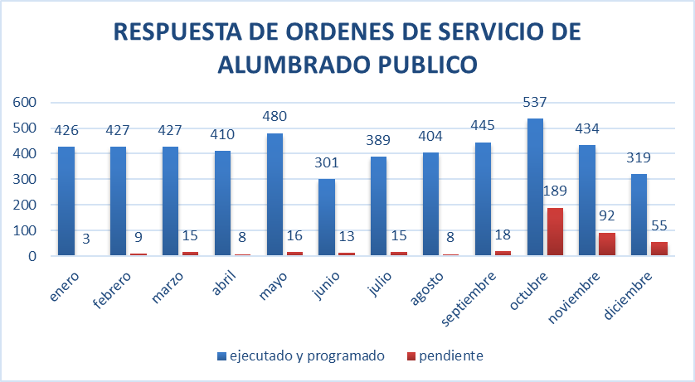

INTERVENCION DE PARQUES Y ZV
 | INSTITUTO DE FINANCIAMIENTO, PROMOCIÓN Y DESARROLLO DE IBAGUÉ - INFIBAGUÉ - |  |  |  |  |  |  | CÓDIGO: FOR-SI-010
 |  |  |  |  |  |  |  | FECHA VIGENCIA: 2019/04/30
 | FICHA TÉCNICA DE INDICADORES POR PROCESO |  |  |  |  |  |  | VERSIÓN: 01

DESCRIPCIÓN DEL INDICADOR
Proceso: | OPERACIÓN DE ESQUEMAS EMPRESARIALES |  |  |  |  |  |  | Tipo de Indicador | EFICIENCIA
Nombre del indicador | INTERVENCION DE PARQUES Y ZONAS VERDES |  |  |  |  |  |  | Tablero de Control | SI

Objetivo del indicador | Medir la cantidad de intervenciones a los parques y zonas verdes del Municipio de Ibague. |  |  |  |  | Pertinencia | Realizar seguimiento al cumplimiento de las intervenciones realizadas en el Municipio de Ibague asignadas al Instituto
Unidad de medida | % |  |  |  |  | Definición de variables de la Fórmula | N. DE PARQUES Y ZONAS VERDES INTERVENIDAS: Cantidad de parques y zonas verdes intervenidas N. DE PARQUES Y ZONAS VERDES PROYECTADAS: Parques y zonas verdes proyectadas para intervención
Fórmula para su Cálculo | N. DE PARQUES Y ZONAS VERDES INTERVENIDAS ______________________________________________________ N. DE PARQUES Y ZONAS VERDES PROYECTADAS *100 |  |  |  |  | Aspectos metodológicos | Los datos se proporcionan en forma cuantiativa, y se programan por fases de acuerdo al cronograma de actividades, para el año 2024 de los parques y zonas verdes programados para intervencion según la meta del plan de desarrollo 2024 que son 30 mantenimientos y adecuación de parques.
Fuente de los datos | Tecnico Operativo presenta Orden de Servicios (PQR) ejecutados |  |  |  |  | Periodicidad / Fechas de medición | SEMESTRAL
Responsable de generar el indicador | Director Operativo |  |  |  |  | Responsable del seguimiento del indicador | Direción Operativa
Línea de base | 0 |  | Meta |  | 100 | Rangos de evaluación | BUENO | REGULAR | MALO
 |  |  |  |  |  |  | >80 =100% | 51% - 79% | < o = 50%

 | INSTITUTO DE FINANCIAMIENTO, PROMOCIÓN Y DESARROLLO DE IBAGUÉ - INFIBAGUÉ - |  |  |  |  |  |  | CÓDIGO: FOR-SI-010
 |  |  |  |  |  |  |  | FECHA VIGENCIA: 2018/06/12
 | FICHA TÉCNICA DE INDICADORES POR PROCESO |  |  |  |  |  |  | VERSIÓN: 01
SEGUIMIENTO AL INDICADOR
Periodo de Medición | Meta | Medición del indicador | % de Cumplim. | Análisis del Resultado |  | Acciones de mejoramiento requeridas |  | Responsable | Fecha Limite
I SEMESTRE | 100% | 25% | 25% | Se realizo el mantenimiento y/o adecuación de parques durante el primer semestre del presente año asi: De enero a junio se intervinieron 32 parques y zonas verdes |  | En el primer semestre se intervinieron 32 parques en los barrios Villa Camila,Pacande,Modelia 2, Las ferias, Arkambuco,Altos de Ambalá,Arkaniza,Villa café,los mandarinos San Antonio,Kennedy,37 Ambalá,Casa rosa totumo,La coqueta,Mega parque 60,Parque mohán,San Carlos entre otros teniendo en cuenta que el indicador de la meta de producto para el Plan de Desarrollo Municipal esta programada para el año 2025 en realizar 126 mantenimientos y/o adecuaciones de parques y zonas verdes |  | Director Operativo y Comercial | Junio/25
II SEMESTRE | 100% | 100% | 100% | Se realizo el mantenimiento y/o adecuación de parques durante el segundo semestre del presente año asi: De julio a diciembre se intervinieron 94 parques y zonas verdes |  | En el segundo semestre se intervinieron 94 parques en los barrios las ferias, la francia, departamental,metaima I,la floresta, ciudad luz, nueva castilla, santa ana,Jordan 4,6,7,8 san bernardo,calarca entre otros teniendo en cuenta que el indicador de la meta de producto para el Plan de Desarrollo Municipal esta programada para el año 2025 en realizar 126 mantenimientos y/o adecuaciones de parques y zonas verdes |  | Director Operativo y Comercial | Diciembre/25
GRAFICO COMPORTAMIENTO DEL INDICADOR
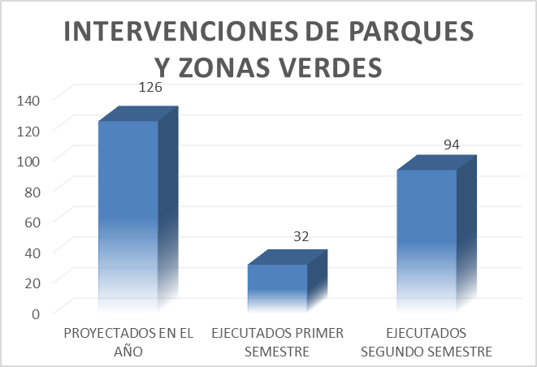

AMPLIACION DE COBERTURA 2025
 | INSTITUTO DE FINANCIAMIENTO, PROMOCIÓN Y DESARROLLO DE IBAGUÉ - INFIBAGUÉ - |  |  |  |  | CÓDIGO: FOR-SI-010
 |  |  |  |  |  | FECHA VIGENCIA: 2019/04/30
 | FICHA TÉCNICA DE INDICADORES POR PROCESO |  |  |  |  | VERSIÓN: 01

DESCRIPCIÓN DEL INDICADOR
Proceso: | OPERACIÓN DE ESQUEMAS EMPRESARIALES |  |  |  |  | Tipo de Indicador | EFICIENCIA
...
 | INSTITUTO DE FINANCIAMIENTO, PROMOCIÓN Y DESARROLLO DE IBAGUÉ - INFIBAGUÉ -
...
 | FICHA TÉCNICA DE INDICADORES POR PROCESO
SEGUIMIENTO AL INDICADOR
Periodo de Medición | Meta | Medición del indicador | % de Cumplim. | Análisis del Resultado | Acciones de mejoramiento requeridas
I SEMESTRE | 100% | 75% | 75% | Se instalaron durante el primer semestre del presente año asi: De enero a junio se instalaron 70 puntos luminicos | En el primer semestre se supera la meta de la ampliación de cobertura ya que se instalaron 70 puntos luminicos en 2 etapa del jordan, fuente de los rosales, 6 etapa del jordán,macarena parte alta,arkacentro,4 etapa del jordán, urb. la floresta y en varios sectores urbanos por requermientos y necesidades de la comunidad aprobadas mediante visitas tecnicas de la oficina de alumbrado público teniendo en cuenta que el indicador de la meta de producto para el Plan de Desarrollo Municipal esta programada para el año 2025 con Ampliar la Red de alumbrado público en 93 puntos lumínicos
II SEMESTRE | 100% | 229% | 229% | Se instalaron durante el primer semestre del presente año asi: De julio a diciembre se instalaron 143 puntos luminicos | Durante el segundo semestre se superó la meta establecida para la ampliación de la cobertura del servicio de alumbrado público, debido a la alta demanda presentada por la comunidad y a la validación técnica de dichas solicitudes. En este periodo se instalaron 143 puntos lumínicos en el sector de Martinico, alcanzando un total acumulado de 213 puntos lumínicos instalados durante la vigencia 2025. Asimismo, se ejecutaron ampliaciones en el corregimiento de La Palmilla (sector El Salado), en la Comuna 13 y en otros sectores urbanos, atendiendo requerimientos priorizados conforme a las necesidades identificadas por la comunidad; Estas intervenciones fueron aprobadas mediante visitas técnicas realizadas por la Oficina de Alumbrado Público, las cuales determinaron la viabilidad y pertinencia de cada instalación. Es importante señalar que el Plan de Desarrollo Municipal estableció como meta para el año 2025 la ampliación de la red de alumbrado público en 93 puntos lumínicos. No obstante, gracias a la gestión adelantada y a la priorización de solicitudes comunitarias, esta meta fue ampliamente superada, contribuyendo a mejorar las condiciones de seguridad, movilidad y calidad de vida de la población beneficiada.
GRAFICO COMPORTAMIENTO DEL INDICADOR
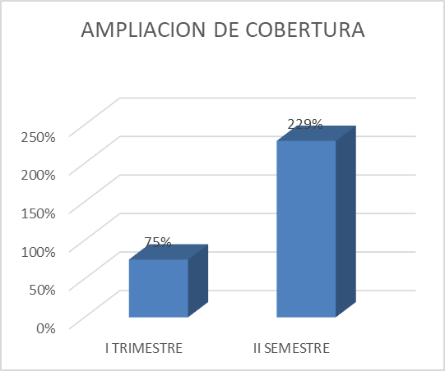

MANTENIMIENTO DE PLAZAS DE MERC
...
 | INSTITUTO DE FINANCIAMIENTO, PROMOCIÓN Y DESARROLLO DE IBAGUÉ - INFIBAGUÉ -
III MES | 75% | 80% | 106.67% | Se proyecta para en el mes 10 actividades de mantenimientos preventivos y correctivos de las plazas de mercado de la 14,21,28 y del Jardin: *SE REALIZARON LOS SIGUIENTES MANTENIMIENTOS A LAS PLAZAS DE MERCADO: OCHO (8) actividades de mantenimiento | En el mes de marzo, aunque la evaluación del indicador fue favorable, no se alcanzó el 100% de la meta establecida, debido a limitaciones operativas como falta de personal de apoyo y materiales que afectaron la ejecución total de las actividades programadas como Limpieza de canales, techos y cubiertas,reparación y ajuste de puertas, arreglos locativos derivados de cortos eléctricos,reparación y reposición de rejillas y demás intervenciones menores requeridas para el adecuado funcionamiento de las instalaciones.
IV MES | 75% | 50% | 66.67% | Se proyecta para en el mes 10 actividades de mantenimientos preventivos y correctivos de las plazas de mercado de la 14,21,28 y del Jardin: *SE REALIZARON LOS SIGUIENTES MANTENIMIENTOS A LAS PLAZAS DE MERCADO:CINCO (5) actividades de mantenimiento | En el mes de abril, aunque la evaluación del indicador fue favorable, no se alcanzó el 100% de la meta establecida, debido a limitaciones operativas como falta de personal de apoyo y materiales que afectaron la ejecución total de las actividades programadas como Limpieza de canales, techos y cubiertas,reparación y ajuste de puertas, arreglos locativos derivados de cortos eléctricos,reparación y reposición de rejillas y demás intervenciones menores requeridas para el adecuado funcionamiento de las instalaciones.
V MES | 75% | 80% | 106.67% | Se proyecta para en el mes 10 actividades de mantenimientos preventivos y correctivos de las plazas de mercado de la 14,21,28 y del Jardin: *SE REALIZARON LOS SIGUIENTES MANTENIMIENTOS A LAS PLAZAS DE MERCADO: OCHO (8) actividades de mantenimiento | En el mes de mayo, aunque la evaluación del indicador fue favorable, no se alcanzó el 100% de la meta establecida, debido a limitaciones operativas como falta de personal de apoyo y materiales que afectaron la ejecución total de las actividades programadas como Limpieza de canales, techos y cubiertas,reparación y ajuste de puertas, arreglos locativos derivados de cortos eléctricos,reparación y reposición de rejillas y demás intervenciones menores requeridas para el adecuado funcionamiento de las instalaciones.
VI MES | 75% | 80% | 106.67% | Se proyecta para en el mes 10 actividades de mantenimientos preventivos y correctivos de las plazas de mercado de la 14,21,28 y del Jardin: *SE REALIZARON LOS SIGUIENTES MANTENIMIENTOS A LAS PLAZAS DE MERCADO: OCHO (8) actividades de mantenimiento | En el mes de junio, aunque la evaluación del indicador fue favorable, no se alcanzó el 100% de la meta establecida, debido a limitaciones operativas como falta de personal de apoyo y materiales que afectaron la ejecución total de las actividades programadas como Limpieza de canales, techos y cubiertas,reparación y ajuste de puertas, arreglos locativos derivados de cortos eléctricos,reparación y reposición de rejillas y demás intervenciones menores requeridas para el adecuado funcionamiento de las instalaciones.
VII MES | 75% | 50% | 66.67% | Se proyecta para en el mes 10 actividades de mantenimientos preventivos y correctivos de las plazas de mercado de la 14,21,28 y del Jardin: *SE REALIZARON LOS SIGUIENTES MANTENIMIENTOS A LAS PLAZAS DE MERCADO: CINCO (5) actividades de mantenimiento | En el mes de julio, aunque la evaluación del indicador fue favorable, no se alcanzó el 100% de la meta establecida, debido a limitaciones operativas como falta de personal de apoyo para las plazas y materiales que afectaron la ejecución total de las actividades programadas como Limpieza de canales, techos y cubiertas,reparación y ajuste de puertas, arreglos locativos derivados de cortos eléctricos,reparación y reposición de rejillas y demás intervenciones menores requeridas para el adecuado funcionamiento de las instalaciones.
VIII MES | 75% | 60% | 80.00% | Se proyecta para en el mes 10 actividades de mantenimientos preventivos y correctivos de las plazas de mercado de la 14,21,28 y del Jardin: *SE REALIZARON LOS SIGUIENTES MANTENIMIENTOS A LAS PLAZAS DE MERCADO: SEIS (6) actividades de mantenimiento | En el mes de agosto, aunque la evaluación del indicador fue favorable, no se alcanzó el 100% de la meta establecida, debido a limitaciones operativas como falta de personal de apoyo para las plazas y materiales que afectaron la ejecución total de las actividades programadas como Limpieza de canales, techos y cubiertas,reparación y ajuste de puertas, arreglos locativos derivados de cortos eléctricos,reparación y reposición de rejillas y demás intervenciones menores requeridas para el adecuado funcionamiento de las instalaciones.
IX MES | 75% | 50% | 66.67% | Se proyecta para en el mes 10 actividades de mantenimientos preventivos y correctivos de las plazas de mercado de la 14,21,28 y del Jardin: *SE REALIZARON LOS SIGUIENTES MANTENIMIENTOS A LAS PLAZAS DE MERCADO: CINCO (5) actividades de mantenimiento | En el mes de septiembre, aunque la evaluación del indicador fue favorable, no se alcanzó el 100% de la meta establecida, debido a limitaciones operativas como falta de personal de apoyo para las plazas y materiales que afectaron la ejecución total de las actividades programadas como Limpieza de canales, techos y cubiertas,reparación y ajuste de puertas, arreglos locativos derivados de cortos eléctricos,reparación y reposición de rejillas y demás intervenciones menores requeridas para el adecuado funcionamiento de las instalaciones.
X MES | 75% | 60% | 80.00% | Se proyecta para en el mes 10 actividades de mantenimientos preventivos y correctivos de las plazas de mercado de la 14,21,28 y del Jardin: *SE REALIZARON LOS SIGUIENTES MANTENIMIENTOS A LAS PLAZAS DE MERCADO: SEIS (6) actividades de mantenimiento | En el mes de octubre, aunque la evaluación del indicador fue favorable, no se alcanzó el 100% de la meta establecida, debido a limitaciones operativas como falta de personal de apoyo para las plazas y materiales que afectaron la ejecución total de las actividades programadas como Limpieza de canales, techos y cubiertas,reparación y ajuste de puertas, arreglos locativos derivados de cortos eléctricos,reparación y reposición de rejillas y demás intervenciones menores requeridas para el adecuado funcionamiento de las instalaciones.
XI MES | 75% | 80% | 106.67% | Se proyecta para en el mes 10 actividades de mantenimientos preventivos y correctivos de las plazas de mercado de la 14,21,28 y del Jardin: *SE REALIZARON LOS SIGUIENTES MANTENIMIENTOS A LAS PLAZAS DE MERCADO: OCHO (8) actividades de mantenimiento | En el mes de noviembre, aunque la evaluación del indicador fue favorable, no se alcanzó el 100% de la meta establecida, debido a limitaciones operativas como falta de personal de apoyo para las plazas y materiales que afectaron la ejecución total de las actividades programadas como Limpieza de canales, techos y cubiertas,reparación y ajuste de puertas, arreglos locativos derivados de cortos eléctricos,reparación y reposición de rejillas y demás intervenciones menores requeridas para el adecuado funcionamiento de las instalaciones.
XII MES | 75% | 60% | 80.00% | Se proyecta para en el mes 10 actividades de mantenimientos preventivos y correctivos de las plazas de mercado de la 14,21,28 y del Jardin: *SE REALIZARON LOS SIGUIENTES MANTENIMIENTOS A LAS PLAZAS DE MERCADO: SEIS (6) actividades de mantenimiento | En el mes de diciembre, aunque la evaluación del indicador fue favorable, no se alcanzó el 100% de la meta establecida, debido a limitaciones operativas como falta de personal de apoyo para las plazas y materiales que afectaron la ejecución total de las actividades programadas como Limpieza de canales, techos y cubiertas,reparación y ajuste de puertas, arreglos locativos derivados de cortos eléctricos,reparación y reposición de rejillas y demás intervenciones menores requeridas para el adecuado funcionamiento de las instalaciones.
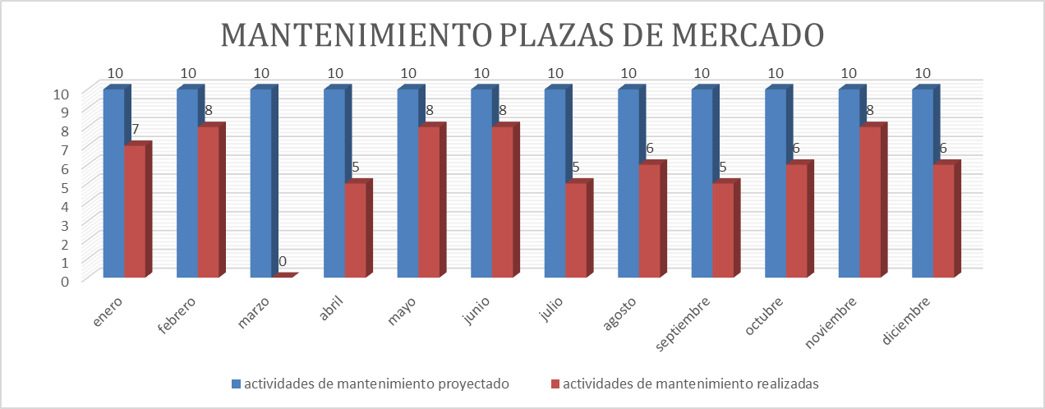

OCUPACION PTOS PLAZAS MERCADO
...
 | INSTITUTO DE FINANCIAMIENTO, PROMOCIÓN Y DESARROLLO DE IBAGUÉ - INFIBAGUÉ - |  |  |  |  | CÓDIGO: FOR-SI-010
 |  |  |  |  |  | FECHA VIGENCIA: 2018/06/12
 | FICHA TÉCNICA DE INDICADORES POR PROCESO |  |  |  |  | VERSIÓN: 01
SEGUIMIENTO AL INDICADOR
Periodo de Medición | Meta | Medición del indicador | % de Cumplim. | Análisis del Resultado | Acciones de mejoramiento requeridas | Responsable | Fecha Limite
I SEMESTRE | 75% | 80.75% | 108% | EL total de los puestos de las cinco plazas son 2271, de los cuales 1,834 estan adjudicados, lo que significa el 76% | En el primer semestre se cumplio la meta del indicador por los siguientes factores: ACCIONES ENCAMINADAS A MEJORAR EL SERVICIO: 1). Se contrato un abogado por prestación de servicios para realizar el tramite de adjudicaciones y resoluciones de vacancia por deuda en la tarifa de administración entre otras actividades tendientes a formalizar y legalizar las personas que ocupan los puestos en las plazas de mercado 2). Se contrataron adjudicantes para iniciar el proceso de contratación de todos los puestos de las plazas | Lider del proceso de plazas | Junio/25
II SEMESTRE | 75% | 69.00% | 92% | EL total de los puestos de las cinco plazas son 2271, de los cuales 1,567 estan adjudicados, lo que significa el 69% | En el segundo semestre se disminuyó la meta con respecto al primer semestre, debido al proceso de formalización de los puestos. Esto obedece a que los ocupantes realizaron la entrega voluntaria de los mismos, con el fin de adelantar su legalización y organización. De igual manera, se continúan implementando ACCIONES ENCAMINADAS A MEJORAR EL SERVICIO: 1).Se contrató un abogado por prestación de servicios para adelantar los trámites de adjudicación y las resoluciones de vacancia por mora en el pago de la tarifa de administración, entre otras actividades orientadas a formalizar y legalizar la ocupación de los puestos en las plazas de mercado. 2).Se contrataron abogados judicantes para apoyar el proceso de contratación de la totalidad de los puestos en las plazas de mercado. | Lider del proceso de plazas | Diciembre/25
OCUPACION DE PUESTOS EN LAS PLAZAS DE MERCADO
 | I SEMESTRE | II SEMESTRE
 | 1834 | 1567

RESPUESTA ORDENES DE SERV CVAP
...
 | INSTITUTO DE FINANCIAMIENTO, PROMOCIÓN Y DESARROLLO DE IBAGUÉ - INFIBAGUÉ - |  |  |  |  | CÓDIGO: FOR-SI-010
III MES | 85% | 67% | 78.42% | Durante el mes de marzo se recibio un total de 36 requerimientos, distribuidos asi: *PQR RECIBIDOS EN CONTROL VEGETAL DE ALUMBRADO PUBLICO : (36) es el total de requerimientos recibidos, dando respuesta oportuna a 24 con un porcentaje del 66.66%. | En el mes marzo se cumplio la meta del indicador por los siguientes factores: ACCIONES ENCAMINADAS A MEJORAR EL SERVICIO: 1). Se esta realizando el proceso de depuración de todas la peticiones, quejas y reclamos para descargar, ejecutar y finalizar el proceso de petición para realizar el mantenimiento de control vegetal en las redes del Sistema de Alumbrado Público en los cuales se reciben requerimientos de podas, talas y visitas tecnicas para identificar si se tiene la competencia para realizar mantenimiento | Lider Grupo de Alumbrado Público | marzo/2025
IV MES | 85% | 82% | 95.92% | Durante el mes de abril se recibio un total de 65 requerimientos, distribuidos asi: *PQR RECIBIDOS EN CONTROL VEGETAL DE ALUMBRADO PUBLICO : (65) es el total de requerimientos recibidos, dando respuesta oportuna a 53 con un porcentaje del 81.53%. | En el mes de abril se cumplio la meta del indicador por los siguientes factores: ACCIONES ENCAMINADAS A MEJORAR EL SERVICIO: 1). Se esta realizando el proceso de depuración de todas la peticiones, quejas y reclamos para descargar, ejecutar y finalizar el proceso de petición para realizar el mantenimiento de control vegetal en las redes del Sistema de Alumbrado Público en los cuales se reciben requerimientos de podas, talas y visitas tecnicas para identificar si se tiene la competencia para realizar mantenimiento | Lider Grupo de Alumbrado Público | Abril/2025
V MES | 85% | 83% | 97.42% | Durante el mes de mayo se recibio un total de 64 requerimientos, distribuidos asi: *PQR RECIBIDOS EN CONTROL VEGETAL DE ALUMBRADO PUBLICO : (64) es el total de requerimientos recibidos, dando respuesta oportuna a 53 con un porcentaje del 82.81%. | En el mes mayo se cumplio la meta del indicador por los siguientes factores: ACCIONES ENCAMINADAS A MEJORAR EL SERVICIO: 1). Se esta realizando el proceso de depuración de todas la peticiones, quejas y reclamos para descargar, ejecutar y finalizar el proceso de petición para realizar el mantenimiento de control vegetal en las redes del Sistema de Alumbrado Público en los cuales se reciben requerimientos de podas, talas y visitas tecnicas para identificar si se tiene la competencia para realizar mantenimiento | Lider Grupo de Alumbrado Público | mayo/2025
VI MES | 85% | 98% | 114.71% | Durante el mes de junio se recibio un total de 80 requerimientos, distribuidos asi: *PQR RECIBIDOS EN CONTROL VEGETAL DE ALUMBRADO PUBLICO : (80) es el total de requerimientos recibidos, dando respuesta oportuna a 78 con un porcentaje del 97.5%. | En el mes junio se cumplio la meta del indicador por los siguientes factores: ACCIONES ENCAMINADAS A MEJORAR EL SERVICIO: 1). Se esta realizando el proceso de depuración de todas la peticiones, quejas y reclamos para descargar, ejecutar y finalizar el proceso de petición para realizar el mantenimiento de control vegetal en las redes del Sistema de Alumbrado Público en los cuales se reciben requerimientos de podas, talas y visitas tecnicas para identificar si se tiene la competencia para realizar mantenimiento | Lider Grupo de Alumbrado Público | junio/2025
VII MES | 85% | 78% | 91.31% | Durante el mes de julio se recibio un total de 69 requerimientos, distribuidos asi: *PQR RECIBIDOS EN CONTROL VEGETAL DE ALUMBRADO PUBLICO : (69) es el total de requerimientos recibidos, dando respuesta oportuna a 52 con un porcentaje del 77.61%. | En el mes julio se cumplio la meta del indicador por los siguientes factores: ACCIONES ENCAMINADAS A MEJORAR EL SERVICIO: 1). Se esta realizando el proceso de depuración de todas la peticiones, quejas y reclamos para descargar, ejecutar y finalizar el proceso de petición para realizar el mantenimiento de control vegetal en las redes del Sistema de Alumbrado Público en los cuales se reciben requerimientos de podas, talas y visitas tecnicas para identificar si se tiene la competencia para realizar mantenimiento | Lider Grupo de Alumbrado Público | Julio/2025
VIII MES | 85% | 100% | 117.65% | Durante el mes de agosto se recibio un total de 9 requerimientos, distribuidos asi: *PQR RECIBIDOS EN CONTROL VEGETAL DE ALUMBRADO PUBLICO : (9) es el total de requerimientos recibidos, dando respuesta oportuna a 9 con un porcentaje del 100%. | En el mes agosto se cumplio la meta del indicador por los siguientes factores: ACCIONES ENCAMINADAS A MEJORAR EL SERVICIO: 1). Se esta realizando el proceso de depuración de todas la peticiones, quejas y reclamos para descargar, ejecutar y finalizar el proceso de petición para realizar el mantenimiento de control vegetal en las redes del Sistema de Alumbrado Público en los cuales se reciben requerimientos de podas, talas y visitas tecnicas para identificar si se tiene la competencia para realizar mantenimiento | Lider Grupo de Alumbrado Público | Agosto/2025
IX MES | 85% | 100% | 117.65% | Durante el mes de septiembre se recibio un total de 5 requerimientos, distribuidos asi: *PQR RECIBIDOS EN CONTROL VEGETAL DE ALUMBRADO PUBLICO : (5) es el total de requerimientos recibidos, dando respuesta oportuna a 5 con un porcentaje del 100%. | En el mes septiembre se cumplio la meta del indicador por los siguientes factores: ACCIONES ENCAMINADAS A MEJORAR EL SERVICIO: 1). Se esta realizando el proceso de depuración de todas la peticiones, quejas y reclamos para descargar, ejecutar y finalizar el proceso de petición para realizar el mantenimiento de control vegetal en las redes del Sistema de Alumbrado Público en los cuales se reciben requerimientos de podas, talas y visitas tecnicas para identificar si se tiene la competencia para realizar mantenimiento | Lider Grupo de Alumbrado Público | Septiembre/2025
X MES | 85% | 100% | 117.65% | Durante el mes de octubre se recibio un total de 17 requerimientos, distribuidos asi: *PQR RECIBIDOS EN CONTROL VEGETAL DE ALUMBRADO PUBLICO : (17) es el total de requerimientos recibidos, dando respuesta oportuna a 17 con un porcentaje del 100%. | En el mes octubre se cumplio la meta del indicador por los siguientes factores: ACCIONES ENCAMINADAS A MEJORAR EL SERVICIO: 1). Se esta realizando el proceso de depuración de todas la peticiones, quejas y reclamos para descargar, ejecutar y finalizar el proceso de petición para realizar el mantenimiento de control vegetal en las redes del Sistema de Alumbrado Público en los cuales se reciben requerimientos de podas, talas y visitas tecnicas para identificar si se tiene la competencia para realizar mantenimiento | Lider Grupo de Alumbrado Público | Octubre/2025
XI MES | 85% | 100% | 117.65% | Durante el mes de noviembre se recibio un total de 15 requerimientos, distribuidos asi: *PQR RECIBIDOS EN CONTROL VEGETAL DE ALUMBRADO PUBLICO : (15) es el total de requerimientos recibidos, dando respuesta oportuna a 15 con un porcentaje del 100%. | En el mes noviembre se cumplio la meta del indicador por los siguientes factores: ACCIONES ENCAMINADAS A MEJORAR EL SERVICIO: 1). Se esta realizando el proceso de depuración de todas la peticiones, quejas y reclamos para descargar, ejecutar y finalizar el proceso de petición para realizar el mantenimiento de control vegetal en las redes del Sistema de Alumbrado Público en los cuales se reciben requerimientos de podas, talas y visitas tecnicas para identificar si se tiene la competencia para realizar mantenimiento | Lider Grupo de Alumbrado Público | Noviembre/2025
XII MES | 85% | 100% | 117.65% | Durante el mes de diciembre se recibio un total de 7 requerimientos, distribuidos asi: *PQR RECIBIDOS EN CONTROL VEGETAL DE ALUMBRADO PUBLICO : (7) es el total de requerimientos recibidos, dando respuesta oportuna a 7 con un porcentaje del 0%. | En el mes de diciembre se cumplio la meta del indicador por los siguientes factores: ACCIONES ENCAMINADAS A MEJORAR EL SERVICIO: 1). Se esta realizando el proceso de depuración de todas la peticiones, quejas y reclamos para descargar, ejecutar y finalizar el proceso de petición para realizar el mantenimiento de control vegetal en las redes del Sistema de Alumbrado Público en los cuales se reciben requerimientos de podas, talas y visitas tecnicas para identificar si se tiene la competencia para realizar mantenimiento | Lider Grupo de Alumbrado Público | Diciembre/2025
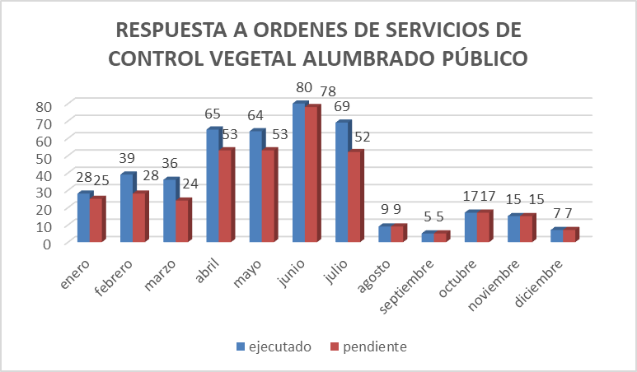

MANTENIMIENTO RELLENO SANITARIO
...
 | INSTITUTO DE FINANCIAMIENTO, PROMOCIÓN Y DESARROLLO DE IBAGUÉ - INFIBAGUÉ -
SEGUIMIENTO AL INDICADOR
Periodo de Medición | Meta | Medición del indicador | % de Cumplim. | Análisis del Resultado | Acciones de mejoramiento requeridas
I TRIMESTRE | 75% | 25.00% | 33.33% | Se enumera el número de actividades a realizar en el Relleno Sanitario Comebeima. 1.Mantenimientos locativos de ornatos, 2.Limpieza de piscinas de oxidación 3.Tratamientos primarios de lixiviados (cloración, floculación y sedimentación | En el primer Trimestre se cumplio la meta del indicador por los siguientes factores: ACCIONES ENCAMINADAS A MEJORAR EL SERVICIO: 1). El profesional universitario 219-02 realizo apoyo a las actividades de tratamiento de lixiviados y gestión del mantenimiento locativo del relleno sanitario Combeima, de conformidad con el marco normativo vigente el cual actualmente se encuentra en etapa de clausura y post-clausurao
II TRIMESTRE | 75% | 75% | 100.00% | Se enumera el número de actividades a realizar en el Relleno Sanitario Comebeima. 1.Muestreo y Monitoreo: , 2.Monitoreo de biogás y Análisis de Resultados 3.Control geotécnico y presión de poros 4.Extracción forzada 5.Mantenimiento pozos duales 6.Mantenimiento baterías piezómetricas 7.Mantenimiento de motobombas 8.Mantenimiento Relleno Sanitario: | En el segundo Trimestre se cumplio la meta del indicador por los siguientes factores: ACCIONES ENCAMINADAS A MEJORAR EL SERVICIO: 1). Se realizo contrato No. 127 del 01/04/2025 cuyo objeto es CONTRATAR LA PRESTACIÓN DE SERVICIOS PARA LA EJECUCION DE LAS ACTIVIDADES DE MONITOREO, MANTENIMIENTO Y RESTAURACIÓN AMBIENTAL DEL RELLENO SANITARIO COMBEIMA EN LA ETAPA POSTCLAUSURA con la empresa AGROINVERSIONES DEL SUR S.A.S
III TRIMESTRE | 75% | 75% | 100.00% | Se enumera el número de actividades a realizar en el Relleno Sanitario Comebeima. 1.Muestreo y Monitoreo: , 2.Monitoreo de biogás y Análisis de Resultados 3.Control geotécnico y presión de poros 4.Extracción forzada 5.Mantenimiento pozos duales 6.Mantenimiento baterías piezómetricas 7.Mantenimiento de motobombas 8.Mantenimiento Relleno Sanitario: | En el tercer Trimestre se cumplio la meta del indicador por los siguientes factores: ACCIONES ENCAMINADAS A MEJORAR EL SERVICIO: 1). Se Contrato Un Ingeniero Forestal y un especialista en gestión de proyectos para apoyar la elaboración del plan de cierre y abandono del relleno sanitario de conformidad con la normatividad ambiental vigente
IV TRIMESTRE | 75% | 75% | 100.00% | Se enumera el número de actividades a realizar en el Relleno Sanitario Comebeima. 1.Muestreo y Monitoreo: , 2.Monitoreo de biogás y Análisis de Resultados 3.Control geotécnico y presión de poros 4.Extracción forzada 5.Mantenimiento pozos duales 6.Mantenimiento baterías piezómetricas 7.Mantenimiento de motobombas 8.Mantenimiento Relleno Sanitario: | En el cuarto Trimestre se cumplio la meta del indicador por los siguientes factores: ACCIONES ENCAMINADAS A MEJORAR EL SERVICIO: 1).Se Contrato Un Ingeniero Forestal y un especialista en gestión de proyectos para apoyar la elaboración del plan de cierre y abandono del relleno sanitario de conformidad con la normatividad ambiental vigente
 | INSTITUTO DE FINANCIAMIENTO, PROMOCIÓN Y DESARROLLO DE IBAGUÉ - INFIBAGUÉ -
...
 | INSTITUTO DE FINANCIAMIENTO, PROMOCIÓN Y DESARROLLO DE IBAGUÉ - INFIBAGUÉ -
 | FICHA TÉCNICA DE INDICADORES POR PROCESO
GRÁFICO DEL COMPORTAMIENTO DEL INDICADOR
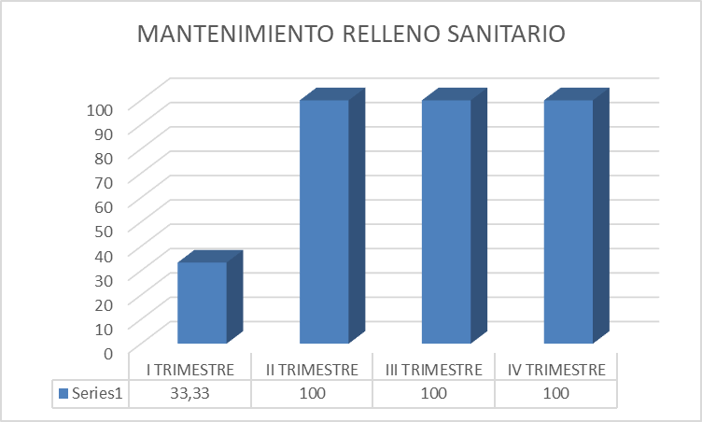

Hoja1
 | enero | febrero | marzo | abril | mayo | junio | julio | agosto | septiembre | octubre | noviembre | diciembre
ejecutado y programado | 426 | 427 | 427 | 410 | 480 | 301 | 389 | 404 | 445 | 537 | 434 | 319
pendiente | 3 | 9 | 15 | 8 | 16 | 13 | 15 | 8 | 18 | 189 | 92 | 55

RESPUESTA DE ORDENES DE SERVICIO DE ALUMBRADO PUBLICO
 |  |  |  |  |  |  |  |  |  |  | enero
 |  |  |  |  |  |  |  |  |  | ejecutado y programado | 458
 |  |  |  |  |  |  |  |  |  | pendiente | 354

INTERVENCIONES DE PARQUES Y ZONAS VERDES

 | I SEMESTRE
PROYECTADOS EN EL AÑO | 126
EJECUTADOS PRIMER SEMESTRE | 32
EJECUTADOS SEGUNDO SEMESTRE | 94

 | enero | febrero | marzo | abril | mayo | junio | julio | agosto | septiembre | octubre | noviembre | diciembre
actividades de mantenimiento proyectado | 10 | 10 | 10 | 10 | 10 | 10 | 10 | 10 | 10 | 10 | 10 | 10
actividades de mantenimiento realizadas | 7 | 8 | 0 | 5 | 8 | 8 | 5 | 6 | 5 | 6 | 8 | 6

MANTENIMIENTO PLAZAS DE MERCADO

OCUPACION DE PUESTOS EN LAS PLAZAS DE MERCADO

I SEMESTRE | 1834
II SEMESTRE | 1567

 | enero | febrero | marzo | abril | mayo | junio | julio | agosto | septiembre | octubre | noviembre | diciembre
ejecutado | 28 | 39 | 36 | 65 | 64 | 80 | 69 | 9 | 5 | 17 | 15 | 7
pendiente | 25 | 28 | 24 | 53 | 53 | 78 | 52 | 9 | 5 | 17 | 15 | 7
RESPUESTA A ORDENES DE SERVICIOS DE CONTROL VEGETAL ALUMBRADO PÚBLICO

AMPLIACION DE COBERTURA

I TRIMESTRE | 75%
II SEMESTRE | 229%

MANTENIMIENTO RELLENO SANITARIO

I TRIMESTRE | 33.33
II TRIMESTRE | 100
III TRIMESTRE | 100
IV TRIMESTRE | 100

 |  | enero
 | ejecutado y programado | 458
 | pendiente | 354

RESPUESTA DE ORDENES DE SERVICIO DE ALUMBRADO PUBLICO
RESPUESTA DE ORDENES DE SERVICIO DE ALUMBRADO PUBLICO

